求人票解説
ご求人票について
入力内容について、以下のとおりご説明致しますのでご参考にしてください。
※大学用のフォーマットは、給与条件以外同じ仕様になっておりますので、コピーペイスト可能となっております。
コピーペイストをご使用いただく際、セルの貼り付け位置にご注意ください。
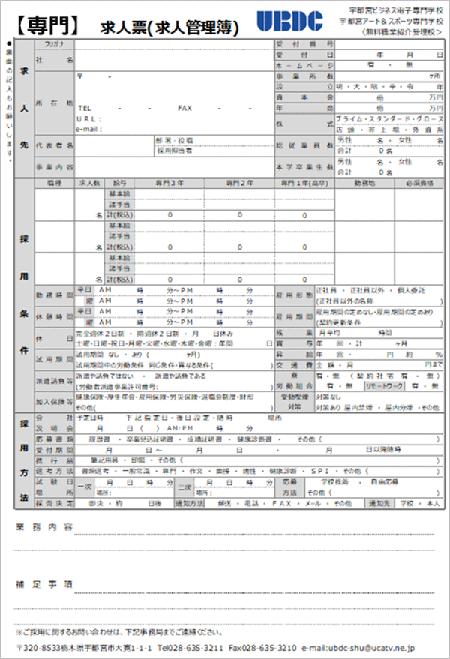
①
①基本情報
貴社の基本情報をご入力ください。
従業員に本校卒業生がおりました
ら人数をご入力ください。

②給与条件
専門3年・専門2年・専門1年の
職種・給与・勤務地等をご入力
ください。※専門1年課程は、高校
卒業となります。高卒募集している
場合は、こちらにもご入力ください。

②

③
③就業条件等
該当する内容をご入力ください。
リモートワークの有無もご入力くださ
い。

④
④採用方法
該当する内容をご入力ください。

⑤
⑤業務内容・補足事項
業務内容は可能な限り具体的に
ご入力ください。
上記内容の補足があればご入力
ください。

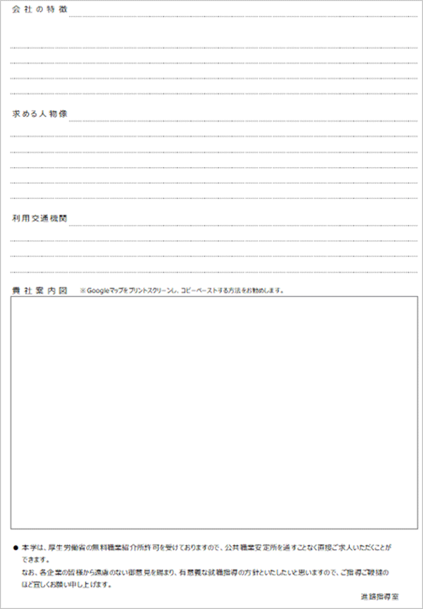
⑥
⑥会社の特徴
貴社の特徴などをご入力ください。

⑦
⑦求める人物像
求めている人物像などをご入力くだ
さい。

⑧
⑧利用交通機関
公共交通機関での通勤の場合の
路線や停車地などをご入力ください

⑨
⑨貴社案内図
Googleマップなどの画像貼り付け
でも問題ありません。

求人票(専門)
【専門】
 |  |  |  |  |  | 求人票(求人管理簿) |  |  |  |  |  |  |  |  |  |  |  |  |  |  |  |  |  | 宇都宮ビジネス電子専門学校 宇都宮アート＆スポーツ専門学校 〈無料職業紹介受理校＞
●裏面の記入もお願いします。 | 求 人 先 |  | フリガナ |  |  |  |  |  |  |  |  |  |  |  |  |  |  |  |  |  |  |  | 受付番号
 |  |  | 社名 |  |  |  |  |  |  |  |  |  |  |  |  |  |  |  |  |  |  |  | 受付日 |  |  |  |  |  |  |  |  |  | 年 |  |  | 月 |  |  | 日
 |  |  |  |  |  |  |  |  |  |  |  |  |  |  |  |  |  |  |  |  |  |  | ホームページ |  |  |  |  |  | 有 ・ 無
 |  |  | 所在地 | 〒 |  |  | - |  |  |  |  |  |  |  |  |  |  |  |  |  |  |  | 事業所数 |  |  |  |  |  |  |  |  |  |  |  |  |  |  | ヶ所
 |  |  |  |  |  |  |  |  |  |  |  |  |  |  |  |  |  |  |  |  |  |  | 設立 |  |  |  |  |  | 明・大・昭・平・令 |  |  |  |  |  |  |  |  |  | 年
 |  |  |  |  |  |  |  |  |  |  |  |  |  |  |  |  |  |  |  |  |  |  | 資本金 |  |  |  |  |  |  |  |  |  | 億 |  |  |  |  | 万円
 |  |  |  | TEL |  |  |  | - |  |  | - |  |  | FAX |  |  |  | - |  |  | - |  | 年商 |  |  |  |  |  |  |  |  |  | 億 |  |  |  |  | 万円
 |  |  |  | ＵＲＬ： |  |  |  |  |  |  |  |  |  |  |  |  |  |  |  |  |  |  | 株式 |  |  |  |  |  | プライム・スタンダード・グロース
 |  |  |  | e-mail： |  |  |  |  |  |  |  |  |  |  |  |  |  |  |  |  |  |  |  |  |  |  |  |  | 店頭・非上場・外資系
 |  |  | 代表者名 |  |  |  |  |  |  |  |  | 部署･役職 |  |  |  |  |  |  |  |  |  |  | 総従業員数 |  |  |  |  |  | 男性 |  |  |  | 名 | ・ | 女性 |  |  |  | 名
 |  |  |  |  |  |  |  |  |  |  |  | 採用担当者 |  |  |  |  |  |  |  |  |  |  |  |  |  |  |  |  | 合計 |  | 0 |  |  | 名
 |  |  | 事業内容 |  |  |  |  |  |  |  |  |  |  |  |  |  |  |  |  |  |  |  | 本学卒業生数 |  |  |  |  |  | 男性 |  |  |  | 名 | ・ | 女性 |  |  |  | 名
 |  |  |  |  |  |  |  |  |  |  |  |  |  |  |  |  |  |  |  |  |  |  |  |  |  |  |  |  | 合計 |  | 0 |  |  | 名
 | 採 用 条 件 |  | 職種 | 求人数 |  |  | 給与 |  |  | 専門３年 |  |  |  |  |  |  | 専門２年 |  |  |  |  |  | 専門１年(高卒) |  |  |  |  |  | 勤務地 |  |  |  |  |  | 必須資格
 |  |  |  |  |  |  | 基本給
 |  |  |  |  |  |  | 諸手当
 |  |  |  |  |  | 名 | 計(税込) |  |  | 0 |  |  |  |  |  |  | 0 |  |  |  |  |  | 0
 |  |  |  |  |  |  | 基本給
 |  |  |  |  |  |  | 諸手当
 |  |  |  |  |  | 名 | 計(税込) |  |  | 0 |  |  |  |  |  |  | 0 |  |  |  |  |  | 0
 |  |  |  |  |  |  | 基本給
 |  |  |  |  |  |  | 諸手当
 |  |  |  |  |  | 名 | 計(税込) |  |  | 0 |  |  |  |  |  |  | 0 |  |  |  |  |  | 0
 |  |  | 勤務時間 | 平日 |  | ＡＭ |  |  |  | 時 |  |  | 分～ＰＭ |  |  |  |  | 時 |  |  | 分 |  | 雇用形態 |  |  |  | 正社員 ・ 正社員以外 ・ 個人委託
 |  |  |  |  | 曜 | ＡＭ |  |  |  | 時 |  |  | 分～ＰＭ |  |  |  |  | 時 |  |  | 分 |  |  |  |  |  | (正社員以外の名称 |  |  |  |  |  |  |  |  |  |  |  | )
 |  |  | 休憩時間 | 平日 |  | ＡＭ |  |  |  | 時 |  |  | 分～ＰＭ |  |  |  |  | 時 |  |  | 分 |  | 雇用期間 |  |  |  | 雇用期間の定めなし・雇用期間の定めあり
 |  |  |  |  | 曜 | ＡＭ |  |  |  | 時 |  |  | 分～ＰＭ |  |  |  |  | 時 |  |  | 分 |  |  |  |  |  | (契約更新条件 |  |  |  |  |  |  |  |  |  |  |  | )
 |  |  | 休日 | 完全週休２日制 ・ 隔週休２日制 ・ 月 日休み |  |  |  |  |  |  |  |  |  |  |  |  |  |  |  |  |  |  | 残業 |  |  |  | 月平均 |  |  |  |  |  | 時間
 |  |  |  | 土曜・日曜・祝日・月曜・火曜・水曜・木曜・金曜：年間 |  |  |  |  |  |  |  |  |  |  |  |  |  |  |  |  |  | 日 | 賞与 |  |  |  | 年 |  | 回 | ・ | 計 |  |  |  | ヶ月
 |  |  | 試用期間 | 試用期間 なし ・ あり ( |  |  |  |  |  |  |  |  |  |  | ヶ月) |  |  |  |  |  |  |  | 昇給 |  |  |  | 年 |  | 回 | ・ |  |  |  | 円 |  | 約 |  |  | ％
 |  |  |  | 試用期間中の労働条件 同じ条件・異なる条件( |  |  |  |  |  |  |  |  |  |  |  |  |  |  |  |  |  | ) | 交通費 |  |  |  | 全額・月 |  |  |  |  |  |  |  |  |  | 円まで
 |  |  | 派遣請負等 | 派遣や請負ではない ・ 派遣や請負である |  |  |  |  |  |  |  |  |  |  |  |  |  |  |  |  |  |  | 寮 |  |  |  | 有・無 （契約社宅 有 ・ 無）
 |  |  |  | (労働者派遣事業許可番号: |  |  |  |  |  |  |  |  |  |  |  |  |  |  |  |  |  | ) | 労働組合 |  |  |  | 有 ・ 無 |  |  |  |  | リモートワーク |  |  |  | 有 ・ 無
 |  |  | 加入保険等 | 健康保険・厚生年金・雇用保険・労災保険・退職金制度・財形 |  |  |  |  |  |  |  |  |  |  |  |  |  |  |  |  |  |  | 受動喫煙 対策 |  |  |  | 対策なし
 |  |  |  | その他( |  |  |  |  |  |  |  |  |  |  |  |  |  |  |  |  |  | ) |  |  |  |  | 対策あり 屋内禁煙 ・ 屋内分煙 ・その他
 | 採 用 方 法 |  | 会社 | 予定日時 |  |  |  |  | 下記指定日・後日設定・随時 |  |  |  |  |  |  |  |  |  |  |  |  | 場所
 |  |  | 説明会 |  |  | 月 |  |  | 日 | （ |  | ） | ＡＭ･ＰＭ |  |  |  |  | 時 |  |  | 分
 |  |  | 応募書類 |  | 履歴書 |  |  | ・ | 卒業見込証明書 |  |  |  |  | ・ | 成績証明書 |  |  |  | ・ | 健康診断書 |  |  | ・ |  | その他（ |  |  |  |  |  |  |  |  |  |  |  |  |  | ）
 |  |  | 受付期間 |  |  |  | 月 |  |  |  | 日 | ～ |  |  |  | 月 |  |  |  | 日 |  |  | ・ |  |  |  |  | 月 |  |  |  | 日以降随時
 |  |  | 携行品 | 筆記用具 ・ 印鑑 ・ その他（ |  |  |  |  |  |  |  |  |  |  |  |  |  |  |  |  |  |  |  |  |  |  |  |  |  |  |  |  |  |  |  |  |  |  | ）
 |  |  | 選考方法 | 書類選考 ・ 一般常識 ・ 専門 ・ 作文 ・ 面接 ・ 適性 ・ 健康診断 ・ ＳＰＩ ・ その他（ |  |  |  |  |  |  |  |  |  |  |  |  |  |  |  |  |  |  |  |  |  |  |  |  |  |  |  |  |  |  |  |  |  |  | ）
 |  |  | 試験日 | 一次 |  |  | 月 |  | 日 |  | 時 |  | 分 | 二次 |  |  | 月 |  | 日 |  | 時 | 分 | 応募 |  |  |  | 学校推薦 |  |  |  | ・ | 自由応募
 |  |  | 場所 |  |  | 場所： |  |  |  |  |  |  |  |  |  | 場所： |  |  |  |  |  |  | 方法 |  |  | その他（ |  |  |  |  |  |  |  |  |  |  |  |  | ）
 |  |  | 採否決定 | 即決 ・ 約 |  |  |  |  |  |  | 日後 |  |  | 通知方法 |  |  | 郵送 ・ 電話 ・ ＦＡＸ ・ メール ・ その他 |  |  |  |  |  |  |  |  |  |  |  |  |  |  | 通知先 |  |  | 学校 ・ 本人

 | 業務内容

 | 補足事項

 | ※ご採用に関するお問い合わせは、下記事務局までご連絡ください。
 | 〒320-8533栃木県宇都宮市大寛1-1-1 Tel028-635-3211 Fax028-635-3210 e-mail:ubdc-shu@ucatv.ne.jp
 | 会社の特徴

 | 求める人物像

 | 利用交通機関

 | 貴社案内図 |  |  |  | ※Googleマップをプリントスクリーンし、コピーペーストする方法をお勧めします。

 | ● | 本学は、厚生労働省の無料職業紹介所許可を受けておりますので、公共職業安定所を通すことなく直接ご求人いただくことが
 |  | できます。
 |  | なお、各企業の皆様から遠慮のない御意見を賜まり、有意義な就職指導の方針といたしたいと思いますので、ご指導ご鞭撻の
 |  | ほど宜しくお願い申し上げます。
 |  |  |  |  |  |  |  |  |  |  |  |  |  |  |  |  |  |  |  |  |  |  |  |  |  |  |  |  |  |  |  |  | 進路指導室

求人票(大学)
【大学】
 |  |  |  |  |  | 求人票(求人管理簿) |  |  |  |  |  |  |  |  |  |  |  |  |  |  |  |  |  | 学校法人産業能率大学
●裏面の記入もお願いします。 | 求 人 先 |  | フリガナ |  |  |  |  |  |  |  |  |  |  |  |  |  |  |  |  |  |  |  | 受付番号
 |  |  | 社名 |  |  |  |  |  |  |  |  |  |  |  |  |  |  |  |  |  |  |  | 受付日 |  |  |  |  |  |  |  |  |  | 年 |  |  | 月 |  |  | 日
 |  |  |  |  |  |  |  |  |  |  |  |  |  |  |  |  |  |  |  |  |  |  | ホームページ |  |  |  |  |  | 有 ・ 無
 |  |  | 所在地 | 〒 |  |  | - |  |  |  |  |  |  |  |  |  |  |  |  |  |  |  | 事業所数 |  |  |  |  |  |  |  |  |  |  |  |  |  |  | ヶ所
 |  |  |  |  |  |  |  |  |  |  |  |  |  |  |  |  |  |  |  |  |  |  | 設立 |  |  |  |  |  | 明・大・昭・平・令 |  |  |  |  |  |  |  |  |  | 年
 |  |  |  |  |  |  |  |  |  |  |  |  |  |  |  |  |  |  |  |  |  |  | 資本金 |  |  |  |  |  |  |  |  |  | 億 |  |  |  |  | 万円
 |  |  |  | TEL |  |  |  | - |  |  | - |  |  | FAX |  |  |  | - |  |  | - |  | 年商 |  |  |  |  |  |  |  |  |  | 億 |  |  |  |  | 万円
 |  |  |  | ＵＲＬ： |  |  |  |  |  |  |  |  |  |  |  |  |  |  |  |  |  |  | 株式 |  |  |  |  |  | プライム・スタンダード・グロース
 |  |  |  | e-mail： |  |  |  |  |  |  |  |  |  |  |  |  |  |  |  |  |  |  |  |  |  |  |  |  | 店頭・非上場・外資系
 |  |  | 代表者名 |  |  |  |  |  |  |  |  | 部署･役職 |  |  |  |  |  |  |  |  |  |  | 総従業員数 |  |  |  |  |  | 男性 |  |  |  | 名 | ・ | 女性 |  |  |  | 名
 |  |  |  |  |  |  |  |  |  |  |  | 採用担当者 |  |  |  |  |  |  |  |  |  |  |  |  |  |  |  |  | 合計 |  | 0 |  |  | 名
 |  |  | 事業内容 |  |  |  |  |  |  |  |  |  |  |  |  |  |  |  |  |  |  |  | 本学卒業生数 |  |  |  |  |  | 男性 |  |  |  | 名 | ・ | 女性 |  |  |  | 名
 |  |  |  |  |  |  |  |  |  |  |  |  |  |  |  |  |  |  |  |  |  |  |  |  |  |  |  |  | 合計 |  | 0 |  |  | 名
 | 採 用 条 件 |  | 職種 | 求人数 |  |  | 給与 |  |  | 大学卒 |  |  |  |  | 業務内容 |  |  |  |  |  |  |  |  |  |  |  |  |  | 勤務地 |  |  |  |  |  | 必須資格
 |  |  |  |  |  |  | 基本給
 |  |  |  |  |  |  | 諸手当
 |  |  |  |  |  | 名 | 計(税込) |  |  | 0
 |  |  |  |  |  |  | 基本給
 |  |  |  |  |  |  | 諸手当
 |  |  |  |  |  | 名 | 計(税込) |  |  | 0
 |  |  |  |  |  |  | 基本給
 |  |  |  |  |  |  | 諸手当
 |  |  |  |  |  | 名 | 計(税込) |  |  | 0
 |  |  | 勤務時間 | 平日 |  | ＡＭ |  |  |  | 時 |  |  | 分～ＰＭ |  |  |  |  | 時 |  |  | 分 |  | 雇用形態 |  |  |  | 正社員 ・ 正社員以外 ・ 個人委託
 |  |  |  |  | 曜 | ＡＭ |  |  |  | 時 |  |  | 分～ＰＭ |  |  |  |  | 時 |  |  | 分 |  |  |  |  |  | (正社員以外の名称 |  |  |  |  |  |  |  |  |  |  |  | )
 |  |  | 休憩時間 | 平日 |  | ＡＭ |  |  |  | 時 |  |  | 分～ＰＭ |  |  |  |  | 時 |  |  | 分 |  | 雇用期間 |  |  |  | 雇用期間の定めなし・雇用期間の定めあり
 |  |  |  |  | 曜 | ＡＭ |  |  |  | 時 |  |  | 分～ＰＭ |  |  |  |  | 時 |  |  | 分 |  |  |  |  |  | (契約更新条件 |  |  |  |  |  |  |  |  |  |  |  | )
 |  |  | 休日 | 完全週休２日制 ・ 隔週休２日制 ・ 月 日休み |  |  |  |  |  |  |  |  |  |  |  |  |  |  |  |  |  |  | 残業 |  |  |  | 月平均 |  |  |  |  |  | 時間
 |  |  |  | 土曜・日曜・祝日・月曜・火曜・水曜・木曜・金曜：年間 |  |  |  |  |  |  |  |  |  |  |  |  |  |  |  |  |  | 日 | 賞与 |  |  |  | 年 |  | 回 | ・ | 計 |  |  |  | ヶ月
 |  |  | 試用期間 | 試用期間 なし ・ あり ( |  |  |  |  |  |  |  |  |  |  | ヶ月) |  |  |  |  |  |  |  | 昇給 |  |  |  | 年 |  | 回 | ・ |  |  |  | 円 |  | 約 |  |  | ％
 |  |  |  | 試用期間中の労働条件 同じ条件・異なる条件( |  |  |  |  |  |  |  |  |  |  |  |  |  |  |  |  |  | ) | 交通費 |  |  |  | 全額・月 |  |  |  |  |  |  |  |  |  | 円まで
 |  |  | 派遣請負等 | 派遣や請負ではない ・ 派遣や請負である |  |  |  |  |  |  |  |  |  |  |  |  |  |  |  |  |  |  | 寮 |  |  |  | 有・無 （契約社宅 有 ・ 無）
 |  |  |  | (労働者派遣事業許可番号: |  |  |  |  |  |  |  |  |  |  |  |  |  |  |  |  |  | ) | 労働組合 |  |  |  | 有 ・ 無 |  |  |  |  | リモートワーク |  |  |  | 有 ・ 無
 |  |  | 加入保険等 | 健康保険・厚生年金・雇用保険・労災保険・退職金制度・財形 |  |  |  |  |  |  |  |  |  |  |  |  |  |  |  |  |  |  | 受動喫煙 対策 |  |  |  | 対策なし
 |  |  |  | その他( |  |  |  |  |  |  |  |  |  |  |  |  |  |  |  |  |  | ) |  |  |  |  | 対策あり 屋内禁煙 ・ 屋内分煙 ・その他
 | 採 用 方 法 |  | 会社 | 予定日時 |  |  |  |  | 下記指定日・後日設定・随時 |  |  |  |  |  |  |  |  |  |  |  |  | 場所
 |  |  | 説明会 |  |  | 月 |  |  | 日 | （ |  | ） | ＡＭ･ＰＭ |  |  |  |  | 時 |  |  | 分
 |  |  | 応募書類 |  | 履歴書 |  |  | ・ | 卒業見込証明書 |  |  |  |  | ・ | 成績証明書 |  |  |  | ・ | 健康診断書 |  |  | ・ |  | その他（ |  |  |  |  |  |  |  |  |  |  |  |  |  | ）
 |  |  | 受付期間 |  |  |  | 月 |  |  |  | 日 | ～ |  |  |  | 月 |  |  |  | 日 |  |  | ・ |  |  |  |  | 月 |  |  |  | 日以降随時
 |  |  | 携行品 | 筆記用具 ・ 印鑑 ・ その他（ |  |  |  |  |  |  |  |  |  |  |  |  |  |  |  |  |  |  |  |  |  |  |  |  |  |  |  |  |  |  |  |  |  |  | ）
 |  |  | 選考方法 | 書類選考 ・ 一般常識 ・ 専門 ・ 作文 ・ 面接 ・ 適性 ・ 健康診断 ・ ＳＰＩ ・ その他（ |  |  |  |  |  |  |  |  |  |  |  |  |  |  |  |  |  |  |  |  |  |  |  |  |  |  |  |  |  |  |  |  |  |  | ）
 |  |  | 試験日 | 一次 |  |  | 月 |  | 日 |  | 時 |  | 分 | 二次 |  |  | 月 |  | 日 |  | 時 | 分 | 応募 |  |  |  | 学校推薦 |  |  |  | ・ | 自由応募
 |  |  | 場所 |  |  | 場所： |  |  |  |  |  |  |  |  |  | 場所： |  |  |  |  |  |  | 方法 |  |  | その他（ |  |  |  |  |  |  |  |  |  |  |  |  | ）
 |  |  | 採否決定 | 即決 ・ 約 |  |  |  |  |  |  | 日後 |  |  | 通知方法 |  |  | 郵送 ・ 電話 ・ ＦＡＸ ・ メール ・ その他 |  |  |  |  |  |  |  |  |  |  |  |  |  |  | 通知先 |  |  | 学校 ・ 本人

 | 補足事項

 | 会社の特徴

 | ※ご採用に関するお問い合わせは、下記事務局までご連絡ください。
 | 〒320-8533栃木県宇都宮市大寛1-1-1 Tel028-635-3211 Fax028-635-3210 e-mail:ubdc-shu@ucatv.ne.jp
 | 求める人物像

 | 利用交通機関

 | 貴社案内図 |  |  |  | ※Googleマップをプリントスクリーンし、コピーペーストする方法をお勧めします。

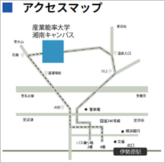
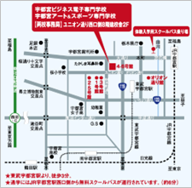

 | ● | 本学は、厚生労働省の無料職業紹介所許可を受けておりますので、公共職業安定所を通すことなく直接ご求人いただくことが
 |  | できます。
 |  | なお、各企業の皆様から遠慮のない御意見を賜まり、有意義な就職指導の方針といたしたいと思いますので、ご指導ご鞭撻の
 |  | ほど宜しくお願い申し上げます。
 |  |  |  |  |  |  |  |  |  |  |  |  |  |  |  |  |  |  |  |  |  |  |  |  |  |  |  |  |  |  |  |  | 進路指導室

自己申告書
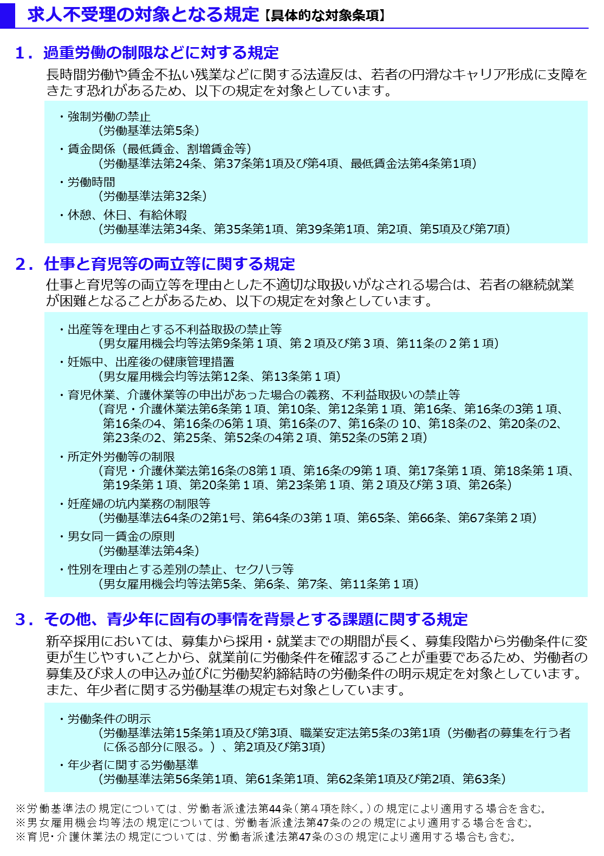
自己申告書
 |  |  |  |  |  | 令和 年 月 日

 |  | 私どもは、この求人申込みの時点において、ハローワークにおける求人不受理の対象に該当いたしません。 *ハローワークにおける求人不受理の対象とは、以下のチェックシートのチェック欄に１つでも該当する場合をいいます。

 |  |  | 事業所名

 |  |  | 事業所所在地
㊞
 |  |  | 代表者名

 |  |  |  | 対象条項など、求人不受理制度の内容について厚生労働省のリーフレット『労働関係法令違反があった事業所の新卒求人は受け付けません！』（LL291115首01）により確認し、理解しました。

 | チェックシート

 |  | 以下の求人不受理の対象に該当する場合は、チェック欄にレ点（「✔」）を記入してください。 なお、以下のうち１つでも該当する場合は、ハローワークにおける求人不受理の対象となります。

 |  | １．労働基準法および最低賃金法関係

 |  | （１）過去１年間に２回以上同一の対象条項違反行為により、 労働基準監督署から是正勧告を受け、

 |  |  |  | a | 当該違反行為を是正していない。

 |  |  |  | b | 是正してから６カ月が経過していない。

 |  | （２）違法な長時間労働を繰り返している企業として企業名が公表され、

 |  |  |  | a | 当該違反行為を是正していない。

 |  |  |  | b | 是正してから６カ月が経過していない。

 |  | （３）対象条項違反行為に係る事件が送検かつ公表され

 |  |  |  | a | 当該違反行為を是正していない。

 |  |  |  | b | 送検後１年が経過していない。

 |  |  |  | c | 是正してから６カ月が経過していない。

 |  | ２．職業安定法、男女雇用機会均等法および育児・介護休業法関係

 |  | （１）対象条項違反の是正を求める勧告又は改善命令に従わず、 企業名が公表※され、

 |  |  |  | a | 当該違反行為を是正していない。

 |  |  |  | b | 是正してから６カ月が経過していない。

 |  |  | ※職業安定法第48条の３第３項、男女雇用機会均等法第30条または育児・介護休業法第56条の２の規定による。

 |  | ３．項目１および項目２共通

 |  | （１）求人不受理期間中に再度同一の対象条項違反により、 ①労働基準監督署による是正勧告、 ②需給調整事業課（室）による助言や指導、勧告、 ③雇用均等室による助言や指導、勧告を受けており、その後、

 |  |  |  | a | 当該違反行為を是正していない。

 |  |  |  | b | 是正してから６カ月が経過していない。

